상품제안서
협립 80 컬러암막 네이비스카이 엑설런트 자동골프우산 | 상품코드: F13791

 |  |  |  |  |  |  | 02-412-0044 | www.easy1.co.kr
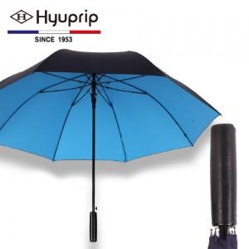

【상세/제작정보】

【인쇄/포장옵션】 | 실크 / 포장지포장

【공급단가】 | 수량 | 100~ | 300~ | 500~ | 1,000~ | 3,000~
*VAT별도 | 단가 | 21,870원 | 21,060원 | 20,250원 | 19,440원 | 18,950원

【상품 URL】 | http://www.easy1.co.kr/src/goods_detail.php?gdno=13791

